Resultado
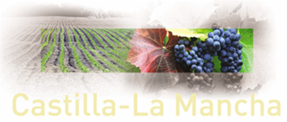

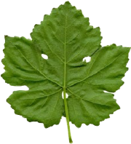
TASAS DE REGISTRO VITÍCOLA

Tipo de solicitud | Superficie (hectáreas) | VALOR DE LA TASA
MKJV. COMUNICACION DE PLANTACION DE VIÑEDO. |  | 0.00 €

